Exemplo 1
0
1
2
n
Receita ~ N [17.000,00; 1000,00]$
Inv ~ U [100.000,00; 120.000,00]$
3
n ~ T [9 ; 10 ; 11] anos
TMA ~ T [8% ; 10% ; 12%] aa
Investimento | 120000
Receitas | 20000
Vida | 9
TMA | 10%

VPL | -R$ 4,819.52

Exemplo 2
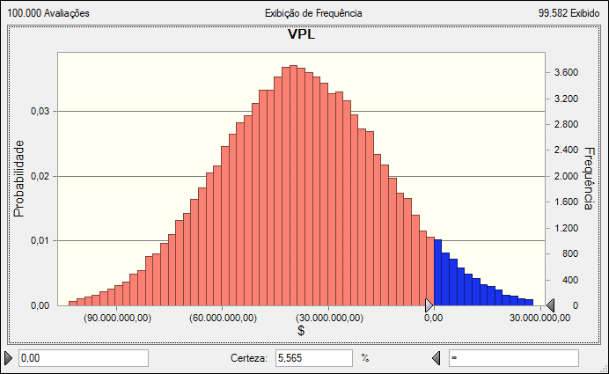
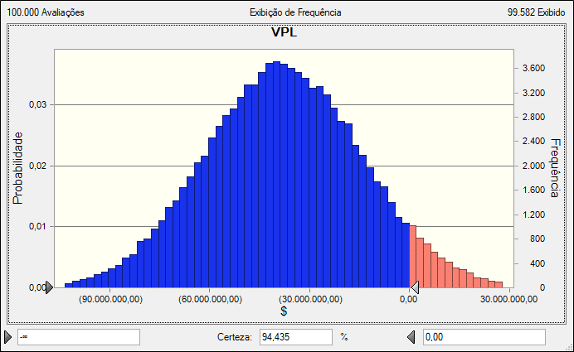
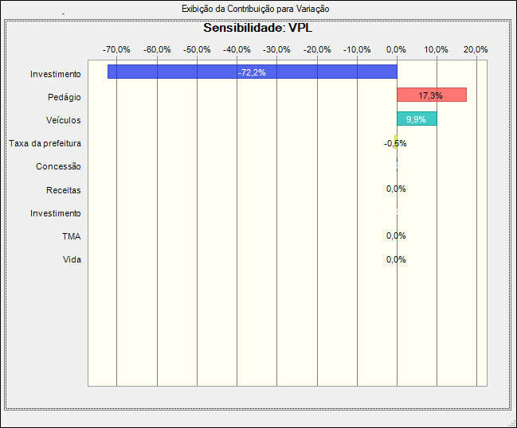
Investimento | R$ 155,000,000.00
Taxa da prefeitura | 15%
Veículos | 4,690,000.00
Pedágio | R$ 4.50
Concessão | 50.00
Valor Arrecadado | R$ 17,939,250.00
TMA | 18%

VPL | -55,362,876.48

Exemplo 3
Dados
Investimento | R$ 1,000,000.00 |  | Data | FC
Vendas | 10000 | unidades | 0 | -R$ 1,000,000.00
Preço Venda | R$ 44.32 | R$/un | 1 | R$ 143,198.28
Custos Fixos | R$ 120,000.00 | $/ano | 2 | R$ 143,198.28
Custos Variáveis | R$ 18.00 | $/un | 3 | R$ 143,198.28
n | 10 | anos | 4 | R$ 143,198.28
VR | R$ 300,000.00 |  | 5 | R$ 143,198.28
TMA | 10% | aa | 6 | R$ 143,198.28
Qual dos parâmetros de entrada, preço de venda ou previsão de vendas, mais afeta o VPL?
Qual o ponto de equilíbrio do preço de venda?
Qual o ponto de equilíbrio do volume de vendas?
 |  |  | 7 | R$ 143,198.28
 |  |  | 8 | R$ 143,198.28
 |  |  | 9 | R$ 143,198.28
 |  |  | 10 | R$ 443,198.28

 |  |  | VPL | -R$ 4,445.55
 |  |  | TIR | 9.91%

 |  |  | Preço Venda | VPL
 |  |  | R$ 48.00 | R$ 221,685.07
 |  |  | R$ 44.39 | 0
 |  |  | Variação Percentual | -7.52%

 |  |  | Previsão de Vendas | VPL
 |  |  | 10000 | R$ 221,685.07
 |  |  | 8798 | 0
 |  |  | Variação Percentual | -12.02%

